Trojan One
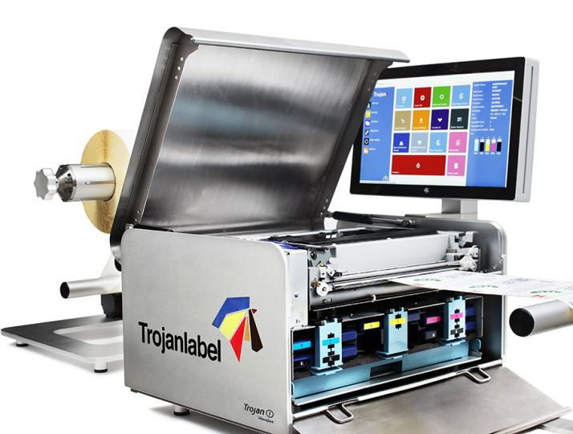
Trojan One - Wide format Color Inkjet Printer
► Rozdzielczość 1600dpi ► Windows®-Printer Driver for various software compatible with windows ► Accessories: LCD Touchscreen monitor system with unique printing features and label management capabilites, Unwinder and Rewinders ► Ideal for Z-fold Labels and Rolls (with optional unwinder / rewinder) ► Industrial Design - Metal Chassis made from stainless steel and aluminium Picture shows Trojan One with Accessories
► Rozdzielczość 1600dpi - Prędkość druku do 300mm/sek. ► Windows®-Printer Driver Sterownik do opgrogramowania kompatabilnego z Windows ► LCD Touchscreen / monitor dotykowy z systemem Windows NT, unikalnym systemem druku, programem do zarządzania drukiem, ► Odwijarka i nawijarka ► Idealna do druku etykiet typu "składanka", jak i etykiet na rolki (druk roll-to-roll) ► Przemysłowe wzornictwo Metal Chassis made from stainless steel and aluminium
Symbol artykułu | Opis towaru | Cena / detal | Cena / dystrybutor
T-1000001 | Trojan One - Wide format Color Inkjet Printer incl. print head | 4,999.00 € | 4,499.00 €
Akcesoria
T-1000015 | Trojan One Standard Unwinder | 995.00 € | 870.63 €
T-1000016 | Trojan One Standard Rewinder | 995.00 € | 870.63 €
T-10000002 | Trojan One Touchscreen Control System | 1,634.00 € | 1,576.81 €
Tonery
T-30010001 | T1 - Magenta Ink Cartridge | 149.00 € | 137.83 €
T-30010002 | T1 - Gelb Ink Cartridge | 149.00 € | 137.83 €
T-30010003 | T1 - Cyan Ink Cartridge | 149.00 € | 137.83 €
T-30010004 | T1 - Schwarz Ink Cartridge | 149.00 € | 137.83 €
Części zamienne / inne
T-20010001 | T1 Print Head | 340.00 € | 314.50 €
T-10001865 | T1 Ink Waste Absorber | 41.50 € | 38.39 €

